Sheet1
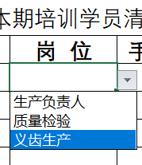
企业名称：
联系人 |  | 手机号
快递地址
发票接收邮箱
参加本期培训学员名单
序号 | 姓 名 | 岗 位 | 手机号码 | 备 注
1 |  |  |  |  | 按下拉键选择对应岗位
2
3
4
5
6
7
8
9
10
11
12
13
14
15
16
17
18
19
20

